Instruction(สูตร)
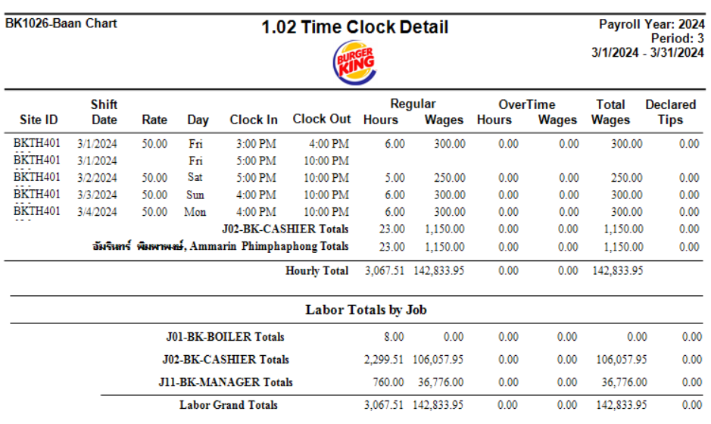
คำอธิบายวิธีการคิดคำนวน
Pay Per Hour(PPH) ค่าชั่วโมงเฉลี่ยที่จ่ายต่อชั่วโมง | = | นำค่าจ้างพนักงานใน P&L COL บาท ของเดือนล่าสุด
 | = | ตัวอย่าง Duty Team 4 คน ใน 1 เดือน จะมีวันหยุด 4 วัน ต่อ 1 คน=วันทำงาน 26 วัน คูณ 8 ชั่วโมง (26*8=208)*4 คน=832 ชั่วโมงต่อเดือน (A) ตัวอย่าง FT=2 คน ใน 1 เดือน จะมีวันหยุด 4 วัน ต่อ 1 คน=วันทำงาน 26 วัน คูณ 8 ชั่วโมง (26*8=208)*2 คน=416 ชั่วโมงต่อเดือน (B) นำ ชั่วโมงพนักงาน Part Time ของเดือนล่าสุดหักชั่วโมง Duty Team ลบออก ดูข้อมูลได้จาก NBO 1.02 Time Clock Detail หน้าสุดท้าย (C)
 | = | วิธีการคำนวณ นำ COL บาท หาร ด้วยชั่วโมงการทำงานทั้งหมด (A+B+C) (250,000 บาท) หาร (832+416+2,299=3,547 ชั่วโมง) (250,000/3,547=70 บาท Pay Per Hour(PPH) ค่าชั่วโมงเฉลี่ยที่จ่ายต่อชั่วโมง)

ข้อมูลพื้นฐานสูตร Sales(ยอดขาย)
Last Year Sales MTD (Month To Date) | = | นำยอดขาย Last Year(Daily) มาบวกกันตั้งแต่วันที่ 1 ถึงวันปัจจุบัน
Target Sales MTD (Incentive) | = | นำ Target (Incentive) Daily รายวัน มาบวกกันตั้งแต่วันที่ 1 ถึงวันปัจจุบัน
Actual Sales MTD | = | นำ ยอดขาย Actual Sales (Daily) มาบวกกันตั้งแต่วันที่ 1 ถึงวันปัจจุบัน
Varaince From Target | = | นำ Actual Sales (Daily) ลบ Target (Incentive) วันต่อวัน
Varaince MTD | = | นำผลต่างยอดขายเทียบ Target ในแต่ละวันมาบวกกัน ตั้งแต่วันที่ 1 ถึงวันปัจจุบัน
Sales Delivery MTD | = | นำ ยอดขาย Delivery ทุก Food Agregators มาบวกกันตั้งแต่วันที่ 1 ถึงวันปัจจุบัน
Achive Incentive Target% | = | นำ Varaince MTD หาร Target MTD (Incentive) กดเปอร์เซ็นต์
Varaince From Forecast | = | นำ Actual Sales (Daily) ลบ Forecast Sales From NBO
% | = | นำ Varaince From Forecast หาร Forecast Sales From NBO กดเปอร์เซ็นต์
Comp Sales % | = | นำ Actual Sales MTD ลบ Last Year MTD และหารด้วย Last Year MTD กดเปอร์เซ็นต์
Waste Daily (%) | = | นำ Waste Daily (Bath) หาร Actual Sales (Daily) กดเปอร์เซ็นต์

ข้อมูลพื้นฐานสูตร Ticket Count (TC) จำนวนลูกค้า
Last year TC MTD (Month To Date) | = | นำข้อมูลจำนวนลูกค้า Last year (Daily) มาบวกกันตั้งแต่วันที่ 1 ถึงวันปัจจุบัน
Target TC MTD | = | นำ Target (Daily) มาบวกกันตั้งแต่วันที่ 1 ถึงวันปัจจุบัน
Actual TC MTD | = | นำ Actual (Daily) มาบวกกันตั้งแต่วันที่ 1 ถึงวันปัจจุบัน
Varaince From Target | = | นำ Actual MTD ลบ Target MTD
Varaince From Last year | = | นำ Actual MTD ลบ Last year MTD
Comp TC % | = | นำ Actual MTD ลบ Last year MTD และหารด้วย Last Year MTD กดเปอร์เซ็นต์

ข้อมูลพื้นฐานสูตร Ticket Average (TA) ค่าเฉลี่ยต่อบิลการขาย(บาท)
Last year TA | = | นำ ยอดขาย Last Year(Daily) หาร จำนวนลูกค้า Last year (Daily)
Target TA | = | นำ ยอดขาย Target (Incentive) Daily หาร จำนวนลูกค้า Target (Daily)
Actual TA | = | นำ ยอดขาย Actual Sales (Daily) หาร จำนวนลูกค้า Actual (Daily)
Variance Target VS Actual | = | นำ Actual TA ลบ Target TA

ข้อมูลพื้นฐาน Working Hour (ชั่วโมงการทำงาน)
(Month To Date) MTD Roster Working Hours | = | นำ Roster Commit From Area รายวัน มาบวกกันตั้งแต่วันที่ 1 ถึงวันปัจจุบัน
ชั่วโมงการทำงาน Duty Team (ห้ามแก้ไข) | = | นำ จำนวน Duty Team ที่มีอยู่ที่ร้าน คูณ 8 (ชั่วโมง)
Summary Hours Total | = | นำ Actual Hour (PT+FT) บวก OT Hour
MTD Working Hours | = | นำ ชั่วโมง Summary Total รายวัน มาบวกกันตั้งแต่วันที่ 1 ถึงวันปัจจุบัน
Variance Hours | = | นำ ชั่วโมง Summary Total ลบ Roster Commit From Area
COL (Bath) | = | นำ ชั่วโมงการทำงาน Duty Team (ห้ามแก้ไข) บวก Actual Hour (PT+FT) บวก OT Hour คูณ PPH ค่าชั่วโมงเฉลี่ยที่จ่ายต่อชั่วโมง
MTD COL | = | นำ COL (Bath) รายวัน มาบวกกันตั้งแต่วันที่ 1 ถึงวันปัจจุบัน
COL (%) | = | นำ MTD COL หาร Actual Sales MTD กดเปอร์เซ็นต์
Actual TCMH | = | นำ จำนวนลูกค้า Actual MTD หาร MTD Working Hour

ข้อมูลพื้นฐานสูตร Promotion (โปรโมชั่นที่ต้องการบันทึกเพื่อนำมาวิเคราะห์ข้อมูล)
MTD Value Meal | = | นำ Value Meal Set รายวัน มาบวกกันตั้งแต่วันที่ 1 ถึงวันปัจจุบัน
% Value Meal | = | นำ MTD Value Meal หาร จำนวนลูกค้า Actual MTD กดเปอร์เซ็นต์
MTD UP Size | = | นำ UP Size รายวัน มาบวกกันตั้งแต่วันที่ 1 ถึงวันปัจจุบัน
%UP Size | = | นำ MTD UP Size หาร จำนวนลูกค้า Actual MTD กดเปอร์เซ็นต์
MTD Add Cheese | = | นำ Add Cheese (จำนวนแผ่น) รายวัน มาบวกกันตั้งแต่วันที่ 1 ถึงวันปัจจุบัน
%Add Cheese | = | นำ MTD Add Cheese หาร จำนวนลูกค้า Actual MTD กดเปอร์เซ็นต์
MTD Other | = | นำ Other (New Promotion) ที่สาขาต้องการบันทึกข้อมูล รายวัน มาบวกกันตั้งแต่วันที่ 1 ถึงวันปัจจุบัน
%Other | = | นำ MTD Other หาร จำนวนลูกค้า Actual MTD กดเปอร์เซ็นต์

